costo capital
Ru : COSTO DE CAPITAL DESAPALANCADO
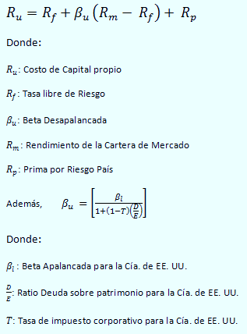

 |  | 3.66%

 |  | 7.52%

 |  | 2.30%

 |  | 0.7400

 |  | 8.82%

 |  | 5.65%

 | COK Desapalancado, Ru
 | BetaApalancado |  | 0.91
 | D/E de USA |  | 1.75
 | Tasa impositiva |  | 0.1
 | Beta Desapalancado |  | 0.74
 | Rf |  | 3.66%
 | Rm |  | 7.52%
Re : COSTO DE CAPITAL REAPALANCADO | Rp |  | 2.30%
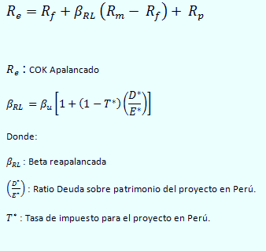
 | Ru=COK desapalancado= Rf+BD (Rm-Rf)+Rp
 | Ru |  | 0.0882
 | % Ru |  | 8.82%

 |  | 1.6488 | Con | = | 1.75

 |  | 12.33% | Nominal |  | 30%

 |  | 9.06%

WACCA: COSTO PROMEDIO PONDERADO DE CAPITAL
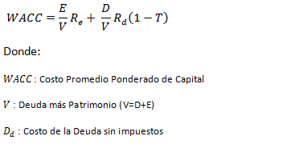
 |  | 15.39% |  | Real= | 12.03%

 |  | 0.4

 |  | 0.6

 |  | 11.34%

 |  | 8.09%

Alter Con py
Información para la Situación Con Proyecto
Alternativa B: Producir con los equipos nuevos
DATOS:

Cantidad (vasos de jugo) al mes | CANTIDADES |  | PRECIO | COSTO
 | Actual | Nueva
jugo especial | 400 | 518 | 4 | 3

jugo de pasto de trigo | 180 | 230 | 2.5 | 1.4
jugo de toronja | 180 | 230 | 3 | 1.6

DEPRECIACIÓN DE ACTIVOS
Inversión Inicial | Monto | Vida util | tasa de Deprec | Depreci Anual | Valor Residual | Valor Mercado | Utilidad
equipos electrodomesticos | 7850 | 4 | 0.25 | 1962.5 | 0 | 970 | 970

Se obtiene el EGP y FC de la opcion de maquina nueva y local renovado

ESTADO DE GANANCIAS Y PÉRDIDAS CON EQUIPOS NUEVOS

DESCRIPCIÓN DE CATEGORÍA | PERIODO (EN AÑOS)
 | 0 | 1 | 2 | 3 | 4
(+) Ventas netas en s/. |  | 40,090 | 40,090 | 40,090 | 40,090
(-) Costos de ventas | - | 26,957 | 26,957 | 26,957 | 26,957
(-) Gastos administrativos (15%) |  | 6,013 | 6,013 | 6,013 | 6,013
(-) Gastos de ventas (6%) |  | 2,405 | 2,405 | 2,405 | 2,405 |  | PRÉSTAMO
(-) Depreciaciones |  | 1,963 | 1,963 | 1,963 | 1,963 |  | Monto del préstamo | 5,000
Utilidad venta maquinas |  |  |  |  | 970 |  | Tasa Efectiva Anual (TEA) | 15.39%
Utilidad operativa | - | 2,751 | 2,751 | 2,751 | 3,721 |  | Plazo Devolución | 2
Utilidad imponible | - | 2,751 | 2,751 | 2,751 | 3,721 |  | Tasa de Interés Real | 12.03%
(-) Impuestos (30%) |  | 825 | 825 | 825 | 1,116 |  | Tasa Inflación Anual | 3%
Utilidad Neta | - | 1,926 | 1,926 | 1,926 | 2,605 |  | Cuota de Capital | S/. 2,500
1/ Se considera Horizonte de proyeccción de 4 años, ya que el activo fijo (maquinas electrodomestico tiene una vida útil de 4años).
 |  |  |  |  |  |  | TABLA DE AMORTIZACIÓN DE LA DEUDA
FLUJO DE CAJA ECONÓMICO CON EQUIPOS NUEVOS |  |  |  |  |  |  | Periodo | Saldo Inicial | Principal | Interes | cuota | Saldo Final
 |  |  |  |  |  |  | 1 | 5,000 | 2,500 | 601 | 3,101.5 | 2,500
DESCRIPCIÓN DE CATEGORÍA | PERIODO (EN AÑOS) |  |  |  |  |  | 2 | 2,500 | 2,500 | 301 | 2,800.7 | 0
 | 0 | 1 | 2 | 3 | 4
Inversiones y Liquidación
Maquinarias (-) | -4,850
Acondicionamiento de local | -3,000
Venta de Activo Fijo (+) |  |  |  |  | 970
Flujo de Inversiones | -7,850.00 | 0.00 | 0.00 | 0.00 | 970.00
(+) Ventas netas en s/. |  | 40,089.60 | 40,089.60 | 40,089.60 | 40,089.60
(-) Costos de ventas | - | 26,957 | 26,957 | 26,957 | 26,957
(-) Gastos administrativos (15%) |  | 6,013 | 6,013 | 6,013 | 6,013
(-) Gastos de ventas (6%) |  | 2,405 | 2,405 | 2,405 | 2,405
Impuestos (-) | - | 825 | 825 | 825 | 1,116
Flujo de Caja Operativo | - | 3,889 | 3,889 | 3,889 | 3,598
Flujo de Caja Económico (FCE) | -7,850.00 | 3,888.54 | 3,888.54 | 3,888.54 | 4,567.54

FLUJO DE CAJA ECONOMICO INCREMENTAL

DESCRIPCIÓN DE CATEGORÍA | PERIODO (EN AÑOS)
 | 0 | 1 | 2 | 3 | 4
FCE Con Equipos Nuevos | -7,850 | 3,889 | 3,889 | 3,889 | 4,568
FCE Con Equipos Actuales | - | 2,571 | 2,571 | 2,571 | 2,571
FCE Incremental | -7850.0 | 1,317 | 1,317 | 1,317 | 1,996

FLUJO DE CAJA FINANCIERO CON EQUIPOS NUEVOS

DESCRIPCIÓN DE CATEGORÍA | PERIODO (EN AÑOS)
 | 0 | 1 | 2 | 3 | 4
FCE Con Equipos Nuevos | -7850 | 3889 | 3889 | 3889 | 4568
Financiamiento Neto
Préstamos (+) | 5,000.0
Amortizaciones (-) |  | 2,500 | 2,500
Intereses (-) |  | 601 | 301
Escudo Fiscal por Intereses(+) |  | 180 | 90
Flujo Financiamiento Neto | 5,000.0 | -3,281.9 | -2,890.9 | 0.0 | 0.0
Flujo de Caja Financiero | -2,850.0 | 606.6 | 997.6 | 3,888.5 | 4,567.5

EVALUACIÓN:
 |  |  |  |  |  | 8.82%
VANE INCREMENTAL | -2,831.3
 |  |  |  |  |  | 12.03%
TIRE INCREMENTAL | -9.64%

EVALUACIÓN POR METODOLOGÍA : APV (VALOR PRESENTE AJUSTADO)
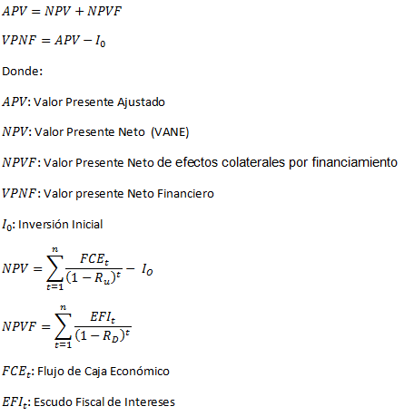

 | 5,282

CALCULO DEL VANF Y TIRF

 | 233

 | 5,515.44

TIRF | 51%

